Sheet1
附件：
汽车喷漆耗材采购清单
序号 | 物品名称(型号) | 使用要求及规格 | 单位 | 数量 | 备注
1 | A-C-10 清漆 生物质平衡 快干型 | A-C-10 | 罐 | 2
2 | A-H-410 清漆固化剂 生物质平衡 快干 | A-H-410 | 罐 | 2
3 | A-R-110 稀释剂 生物质平衡 快干光泽 | A-R-110 | 罐 | 1
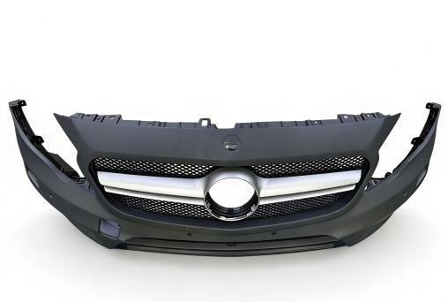
4 | 水性漆调和树脂(实色用) | 100-M 20 ， 3,5L | 罐 | 1
5 | 水性底色漆色母 银圆型中细银 | 100-M 992 ，1L | 罐 | 2
6 | 100-B 994 水性底色漆色母 深黑 1L | 100-B 994 ，1L | 罐 | 6
7 | 100-B 005 水性底色漆色母 白色 1L | 100-B 005 ，1L | 罐 | 2
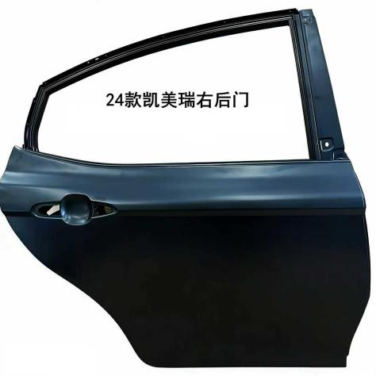
8 | 100-M 975 水性底色漆色母 细银 1L | 100-M 975 ，1L | 罐 | 2
9 | 100-E 562 水性底色漆色母 蓝绿珍珠 0,125L | 100-E 562，0,125L | 罐 | 8
10 | 100-B 655 水性底色漆色母 蓝相绿 0,25L | 100-B 655 ， 0,25L | 罐 | 1
11 | 前保险杠总成 | 17款奔驰GLA45，原厂塑料新件，带中网 | 套 | 5
12 | 车门总成 | 24款丰田凯美瑞，右后门，原厂电泳新件 | 套 | 5
其他要求：供货期3个工作日

